P1
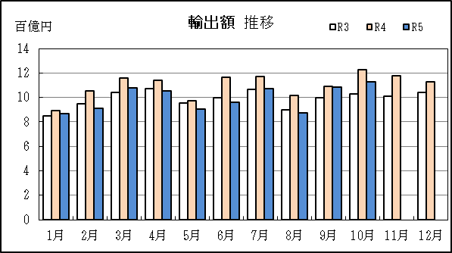
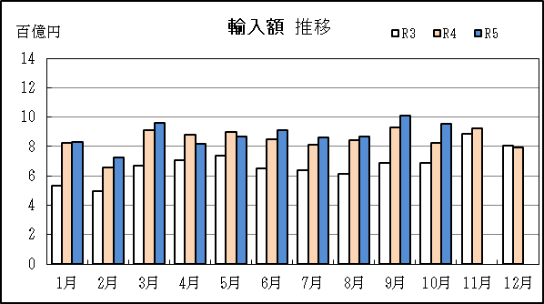
中部空港 貿易概況

【令和5年10月】 |  |  |  |  |  |  |  |  |  |  |  |  |  |  |  |  | （単位：百万円、％）
区 分 |  | 輸 出 額 |  |  |  | 輸 入 額 |  |  |  | 輸出入額 |  |  |  | 差引額(▲は輸入超過）
 |  | 前年同期比 |  | 管内比 |  | 前年同期比 |  | 管内比 |  | 前年同期比 |  | 管内比 |  | 前年同期比 |  | 管内比
中部空港 |  |  | 112,704 |  |  |  | 95,397 |  |  |  | 208,101 |  |  |  | 17,307
 |  | 91.6 |  | 4.9 |  | 115.3 |  | 7.7 |  | 101.2 |  | 5.9 |  | 43.0 |  | －
名古屋税関 管 内 |  |  | 2,281,730 |  |  |  | 1,233,710 |  |  |  | 3,515,440 |  |  |  | 1,048,020
 |  | 115.6 |  | － |  | 97.3 |  | － |  | 108.4 |  | － |  | 148.5 |  | －

【推移】 |  |  |  |  |  |  |  |  |  |  |  |  |  |  |  |  | （単位：百万円、％）
期 間 |  | 輸 出 額 |  |  |  | 輸 入 額 |  |  |  | 輸出入額 |  |  |  | 差引額(▲は輸入超過）
 |  | 金 額 |  |  | 前 年 同期比 | 金 額 |  |  | 前 年 同期比 | 金 額 |  |  | 前 年 同期比 | 金 額 |  |  | 前 年 同期比
平成30年 |  |  | 1,068,200 |  | 115.9 |  | 1,109,627 |  | 115.5 |  | 2,177,828 |  | 115.7 |  | ▲ 41,427 |  | 105.7
令和元年 |  |  | 934,185 |  | 87.5 |  | 1,116,886 |  | 100.7 |  | 2,051,071 |  | 94.2 |  | ▲ 182,702 |  | 441.0
令和2年 |  |  | 804,954 |  | 86.2 |  | 824,065 |  | 73.8 |  | 1,629,019 |  | 79.4 |  | ▲ 19,111 |  | 10.5
令和3年 |  |  | 1,190,948 |  | 148.0 |  | 811,002 |  | 98.4 |  | 2,001,950 |  | 122.9 |  | 379,947 |  | －
令和4年 |  |  | 1,319,966 |  | 110.8 |  | 1,015,116 |  | 125.2 |  | 2,335,082 |  | 116.6 |  | 304,851 |  | 80.2
令和3年 | 下期 |  | 604,101 |  | 139.6 |  | 431,905 |  | 123.2 |  | 1,036,005 |  | 132.3 |  | 172,196 |  | 209.7
令和4年 | 上期 |  | 638,276 |  | 108.8 |  | 502,200 |  | 132.5 |  | 1,140,477 |  | 118.1 |  | 136,076 |  | 65.5
令和4年 | 下期 |  | 681,690 |  | 112.8 |  | 512,915 |  | 118.8 |  | 1,194,606 |  | 115.3 |  | 168,775 |  | 98.0
令和5年 | 上期 |  | 577,123 |  | 90.4 |  | 510,662 |  | 101.7 |  | 1,087,785 |  | 95.4 |  | 66,461 |  | 48.8
令和4年 | １月 |  | 89,392 |  | 105.2 |  | 82,409 |  | 154.5 |  | 171,801 |  | 124.2 |  | 6,982 |  | 22.1
 | ２月 |  | 105,320 |  | 110.7 |  | 65,871 |  | 133.1 |  | 171,191 |  | 118.4 |  | 39,449 |  | 86.5
 | ３月 |  | 115,696 |  | 111.0 |  | 91,290 |  | 135.8 |  | 206,987 |  | 120.7 |  | 24,406 |  | 65.9
 | ４月 |  | 114,282 |  | 106.5 |  | 88,176 |  | 125.1 |  | 202,459 |  | 113.8 |  | 26,106 |  | 70.9
 | ５月 |  | 97,114 |  | 101.9 |  | 89,748 |  | 122.0 |  | 186,862 |  | 110.7 |  | 7,366 |  | 33.9
 | ６月 |  | 116,472 |  | 116.6 |  | 84,706 |  | 130.5 |  | 201,178 |  | 122.1 |  | 31,766 |  | 90.9
 | ７月 |  | 117,007 |  | 110.0 |  | 81,216 |  | 127.4 |  | 198,223 |  | 116.5 |  | 35,791 |  | 84.1
 | ８月 |  | 101,473 |  | 113.2 |  | 84,193 |  | 137.2 |  | 185,666 |  | 123.0 |  | 17,280 |  | 61.1
 | ９月 |  | 109,219 |  | 109.6 |  | 93,080 |  | 135.1 |  | 202,299 |  | 120.0 |  | 16,140 |  | 52.4
 | 10月 |  | 122,977 |  | 119.4 |  | 82,706 |  | 120.7 |  | 205,684 |  | 119.9 |  | 40,271 |  | 116.7
 | 11月 |  | 117,969 |  | 116.8 |  | 92,238 |  | 103.8 |  | 210,207 |  | 110.7 |  | 25,731 |  | 211.8
 | 12月 |  | 113,045 |  | 108.2 |  | 79,483 |  | 98.7 |  | 192,527 |  | 104.1 |  | 33,562 |  | 140.6
令和5年 | １月 |  | 86,526 |  | 96.8 |  | 82,865 |  | 100.6 |  | 169,391 |  | 98.6 |  | 3,661 |  | 52.4
 | ２月 |  | 90,849 |  | 86.3 |  | 72,538 |  | 110.1 |  | 163,388 |  | 95.4 |  | 18,311 |  | 46.4
 | ３月 |  | 107,932 |  | 93.3 |  | 95,785 |  | 104.9 |  | 203,717 |  | 98.4 |  | 12,147 |  | 49.8
 | ４月 |  | 105,323 |  | 92.2 |  | 81,678 |  | 92.6 |  | 187,002 |  | 92.4 |  | 23,645 |  | 90.6
 | ５月 |  | 90,214 |  | 92.9 |  | 86,757 |  | 96.7 |  | 176,971 |  | 94.7 |  | 3,457 |  | 46.9
 | ６月 |  | 96,279 |  | 82.7 |  | 91,038 |  | 107.5 |  | 187,317 |  | 93.1 |  | 5,241 |  | 16.5
 | ７月 |  | 107,528 |  | 91.9 |  | 86,282 |  | 106.2 |  | 193,810 |  | 97.8 |  | 21,246 |  | 59.4
 | ８月 |  | 87,395 |  | 86.1 |  | 86,780 |  | 103.1 |  | 174,175 |  | 93.8 |  | 615 |  | 3.6
 | ９月 |  | 108,474 |  | 99.3 |  | 101,050 |  | 108.6 |  | 209,524 |  | 103.6 |  | 7,423 |  | 46.0
 | 10月 |  | 112,704 |  | 91.6 |  | 95,397 |  | 115.3 |  | 208,101 |  | 101.2 |  | 17,307 |  | 43.0
 | 11月
 | 12月
・令和4年以前：確定値
・令和5年：輸出の9月分並びに輸入、輸出入及び差引の8月分以前は、確報値
・管内比とは、中部空港が名古屋税関管内に占める割合

【推移グラフ】

